Esfuerzo Acumulado HH
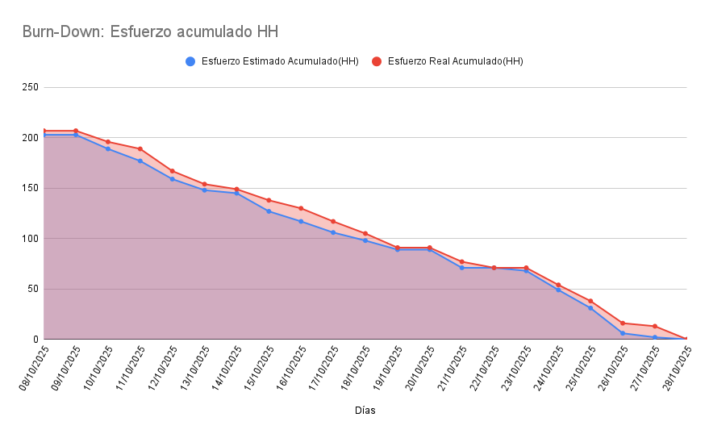
Días | Esfuerzo Estimado Acumulado(HH) | Esfuerzo Real Acumulado(HH)
08/10/2025 | 203 | 207
09/10/2025 | 203 | 207
10/10/2025 | 189 | 196
11/10/2025 | 177 | 189
12/10/2025 | 159 | 167
13/10/2025 | 148 | 154
14/10/2025 | 145 | 149
15/10/2025 | 127 | 138
16/10/2025 | 117 | 130
17/10/2025 | 106 | 117
18/10/2025 | 98 | 105
19/10/2025 | 89 | 91
20/10/2025 | 89 | 91
21/10/2025 | 71 | 77
22/10/2025 | 71 | 71
23/10/2025 | 68 | 71
24/10/2025 | 49 | 54
25/10/2025 | 31 | 38
26/10/2025 | 6 | 16
27/10/2025 | 2 | 13
28/10/2025 | 0 | 0

